18
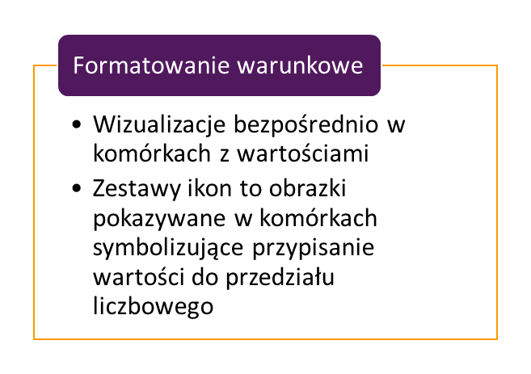
Produkt | Grupa | Handlowiec | Ilość | Wartość 2021 | Wartość 2022 | Zmiana
ML-4871-H | H | Edyta | 168 | 6,720.00 | 6,048.00 | -672.00
GU-3280-D | D | Edyta | 25 | 1,150.00 | 1,035.00 | -115.00
LQ-1584-Q | Q | Piotr | 150 | 2,899.50 | 3,247.44 | 347.94
FP-2611-N | N | Edyta | 58 | 2,126.86 | 1,914.17 | -212.69
HA-5783-D | D | Edyta | 51 | 2,346.00 | 2,111.40 | -234.60
QT-4483-J | J | Edyta | 170 | 9,633.90 | 9,670.51 | 36.61
DQ-5859-D | D | Piotr | 19 | 1,102.00 | 1,102.00 | 0.00
FN-2695-R | R | Piotr | 58 | 4,377.14 | 4,586.40 | 209.26
DJ-3529-C | C | Piotr | 15 | 1,630.00 | 1,705.60 | 75.60
QJ-5449-B | B | Justyna | 152 | 7,904.00 | 8,852.48 | 948.48
HD-5893-N | N | Milena | 110 | 8,801.00 | 7,985.60 | -815.40
FF-2740-F | F | Edyta | 114 | 1,975.62 | 1,778.06 | -197.56
MC-1588-G | G | Piotr | 196 | 4,312.00 | 4,829.44 | 517.44
GU-3280-D | D | Edyta | 174 | 8,004.00 | 8,964.48 | 960.48
MH-1462-I | I | Justyna | 105 | 4,620.00 | 4,158.00 | -462.00

